Sheet3
BÁO CÁO CHIẾN LƯỢC ĐẦU TƯ TUẦN
Ngày 14/07/2025 - 18/07/2025
Phòng Môi Giới & Tư Vấn Đầu Tư
MỤC LỤC
1. Bối cảnh vĩ mô
2. Phân tích thị trường
3. Danh mục cổ phiếu


BỐI CẢNH VĨ MÔ

Thị trường chứng khoán thế giới

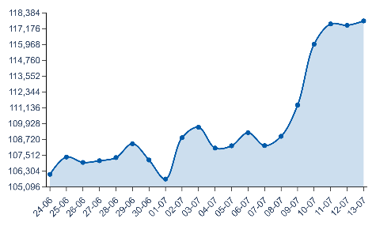

XAU_USD | 3353.0766602
XAU_USD | 3352.8466797
XAU_USD | 3348.7104492
XAU_USD | 3320.2338867
XAU_USD | 3315.1516113
XAU_USD | 3301.8303223
XAU_USD | 3334.1462402
XAU_USD | 3327.411377
XAU_USD | 3335.8398438
XAU_USD | 3338.0007324
XAU_USD | 3327.9174805
XAU_USD | 3346.904541
XAU_USD | 3337.5102539

BÁO CÁO CHIẾN LƯỢC ĐẦU TƯ TUẦN | 14/07/2025 - 18/07/2025
Bộ Phận Tư Vấn Đầu Tư
1

Sheet2
BỐI CẢNH VĨ MÔ

Thị Trường Chứng Khoán Thế Giới



BÁO CÁO CHIẾN LƯỢC ĐẦU TƯ TUẦN | 14/07/2025 - 18/07/2025
1

